المؤشرات الكلية

سوق العراق للاوراق المالية
جلسة الاحد 2026/4/26 |  |  |  | تقرير أسعار الأسهم المتداولة لسوق العراق للأوراق المالية
الجلسة (71)
الاسهم المتداولة المدرجة و OTC |  |  | 756,733,433 |  |  | قيمة الأسهم المتداولة المدرجة و OTC |  | 889,354,630 |  |  | صفقات الشركات المدرجة وOTC | 866
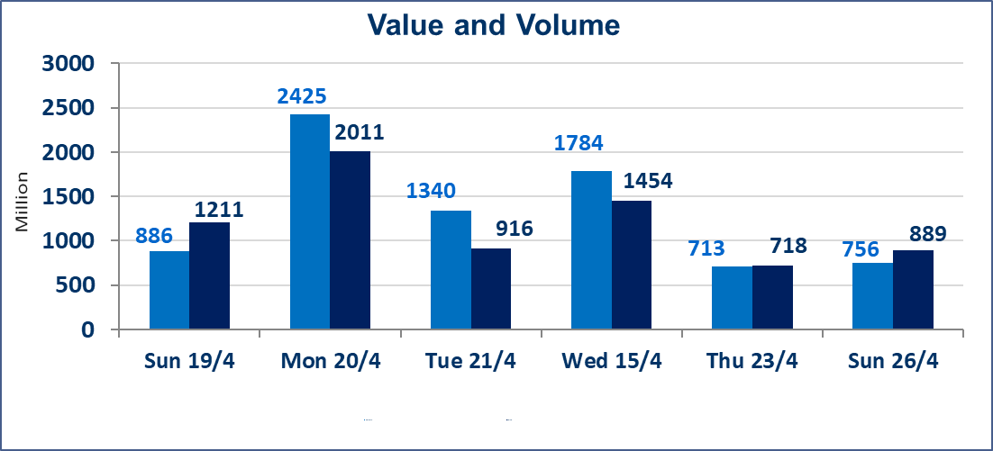
المؤشر60 ISX اليوم | 984.96 |  | نقطة |  |  | المؤشر15 ISX اليوم | 1292.38 | نقطة
المؤشر 60 ISX السابق | 986.86 |  | نقطة |  |  | المؤشر 15 ISX السابق | 1289.95 | نقطة
نسبة التغير | -0.19 |  | % |  |  | نسبة التغير | 0.19 | %
عدد النقاط | -1.90 |  | نقطة |  |  | عدد النقاط | 2.43 | نقطة

الشركات المدرجة | 104 | OTC | 14 | 118 |  | الشركات غير المتداولة المدرجة | 50 | OTC | 12 | 62
الشركات المتداولة | 45 | OTC | 2 | 47 |  | الشركات المرتفعة |  |  | 12
شركات الهيئة العامة |  |  |  | 1 |  | الشركات المنخفضة |  |  | 12
الموقوفة بقرار من هيأة الأوراق المالية |  |  |  | 8
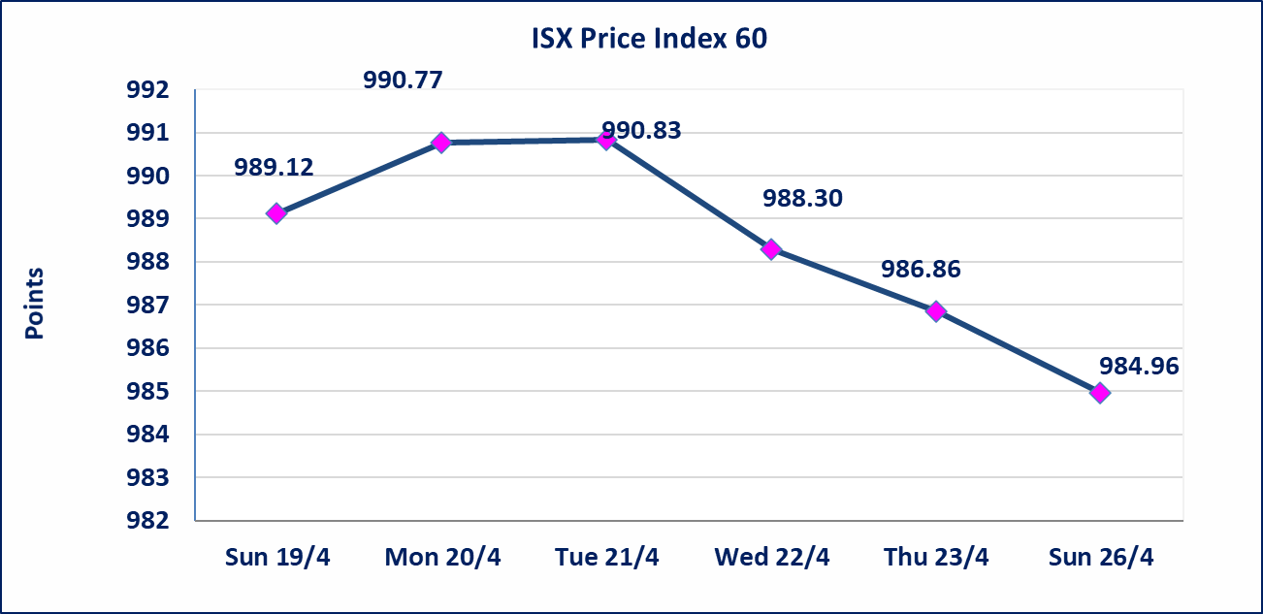
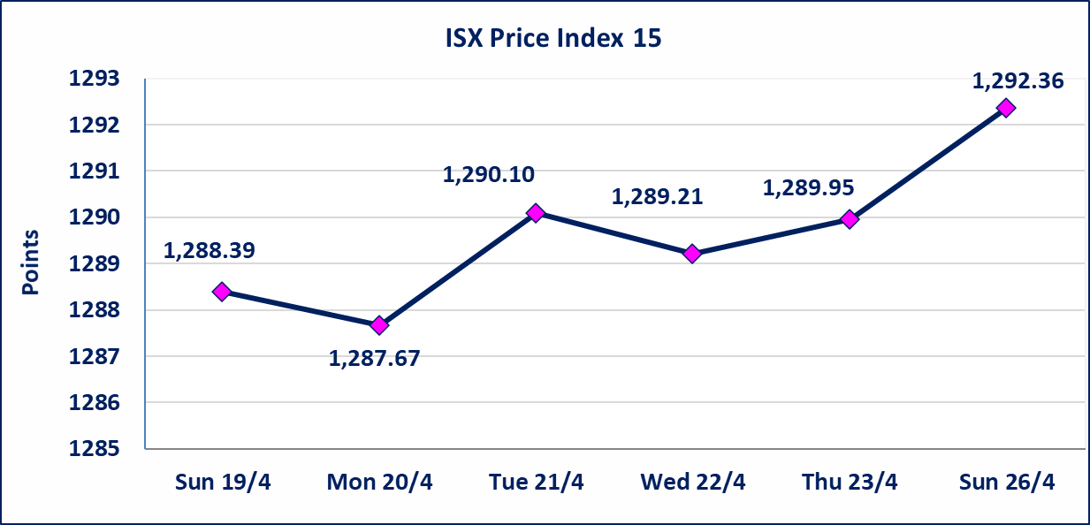

الحد الأعلى والادنى للتغير في السعر | نسبة التغير في كافة المنصات (5%) إرتفاعاً وإنخفاضاً من سعر الاغلاق السابق.
Web site : www.isx-iq.net E-mail : info-isx@isx-iq.net |  |  |  |  | 07834000034 - 07711211522 : ص . ب :3607 العلوية الهاتف |  |  |  |  |  | بغداد /الكرادة/ قرب المسرح الوطني /مجاور مصرف الخليج التجاري

نسبة التغير
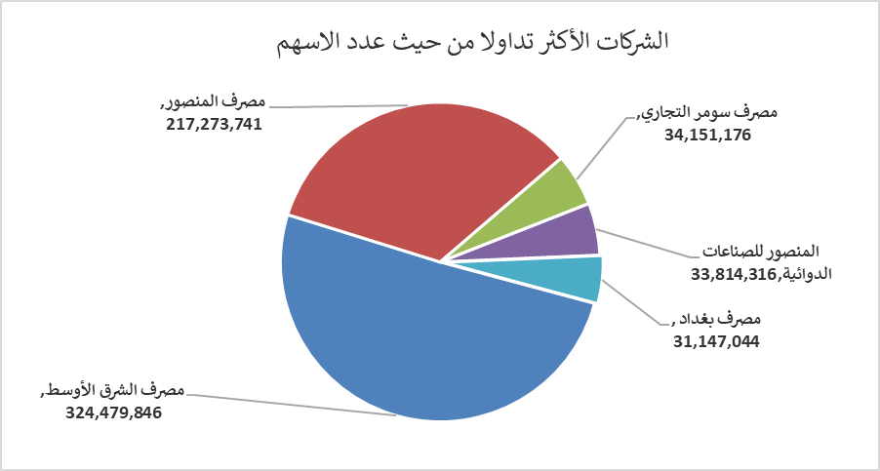
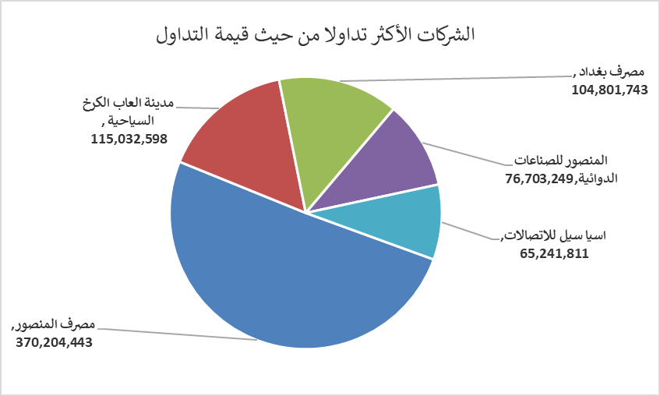
الشركات الأكثر ارتفاعاً وانخفاضاً
جلسة الاحد 2026/4/26

نسبة التغير لاسعار الاغلاق الاكثر ارتفاعاً |  |  |  | نسبة التغير لاسعار الاغلاق الاكثر انخفاضاً
اسم الشركة | اغلاق | التغير(%) | الاسهم المتداولة | اسم الشركة | اغلاق | التغير (%) | الاسهم المتداولة
العراقية للاعمال الهندسية | 6.350 | 4.96 | 8,126 | مصرف الطيف الاسلامي | 0.640 | -4.48 | 148,000
مدينة العاب الكرخ السياحية | 4.720 | 4.89 | 24,440,594 | مصرف الخليج التجاري | 0.350 | -2.78 | 18,080,186
البادية للنقل العام | 1.310 | 4.80 | 666,580 | العراقية لتصنيع التمور | 2.400 | -2.04 | 61,057
مصرف الاستثمار | 0.220 | 4.76 | 639,903 | المصرف التجاري العراقي الاسلامي | 0.660 | -1.49 | 3,000,000
بابل للانتاج الحيواني والنباتي | 10.850 | 3.33 | 178,678 | المنصور للصناعات الدوائية | 2.250 | -1.32 | 33,814,316

الشركات الاكثر نشاطا حسب الاسهم المتداولة (حجم التداول) |  |  |  | الشركات الاكثر نشاطا حسب القيمة المتداولة
اسم الشركة | اغلاق | التغير(%) | الاسهم المتداولة | اسم الشركة | اغلاق | التغير (%) | القيمة المتداولة
مصرف الشرق الأوسط | 0.100 | 0.00 | 324,479,846 | مصرف المنصور | 1.700 | -1.16 | 370,204,443
مصرف المنصور | 1.700 | -1.16 | 217,273,741 | مدينة العاب الكرخ السياحية | 4.720 | 4.89 | 115,032,598
مصرف سومر التجاري | 0.190 | 0.00 | 34,151,176 | مصرف بغداد | 3.350 | -0.59 | 104,801,743
المنصور للصناعات الدوائية | 2.250 | -1.32 | 33,814,316 | المنصور للصناعات الدوائية | 2.250 | -1.32 | 76,703,249
مصرف بغداد | 3.350 | -0.59 | 31,147,044 | اسيا سيل للاتصالات | 16.600 | 0.61 | 65,241,811

